修正内容まとめ
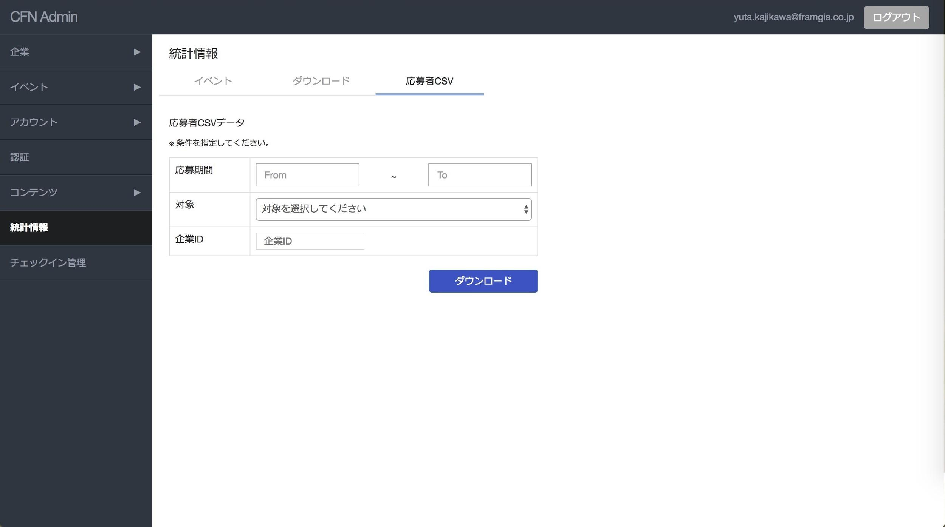
Chức năng để Admin có thể download được file CSV của ứng viên

Ở màn A0091 thêm tab mới 「応募者CSV/Applicants CSV」
Các mục hiển thị như hình bên trái
・応募期間/Apply time | Có thể chỉ định thời gian apply là chính ngày hôm đó, cho phép export dữ liệu đến thời điểm export (ví dụ ngày hôm nay là 17/10/2017 thì có thể export dữ liệu apply đến ngày 17/10/2017)
・対象/Target | Có thể chỉ định toàn bộ các event+resume search | PlaceHolder:対象を選択してください
・企業ID/Company ID | Mục chỉ định required
・求人ID/Job ID | Default là tất cả các job của company đã chỉ định, ngoài ra có thể chỉ định theo job ID riêng
Format của file CSV: Tham khảo sheet format

Text:
応募者CSVデータ
※条件を設定してください。
Button:ダウンロード

